Sheet1
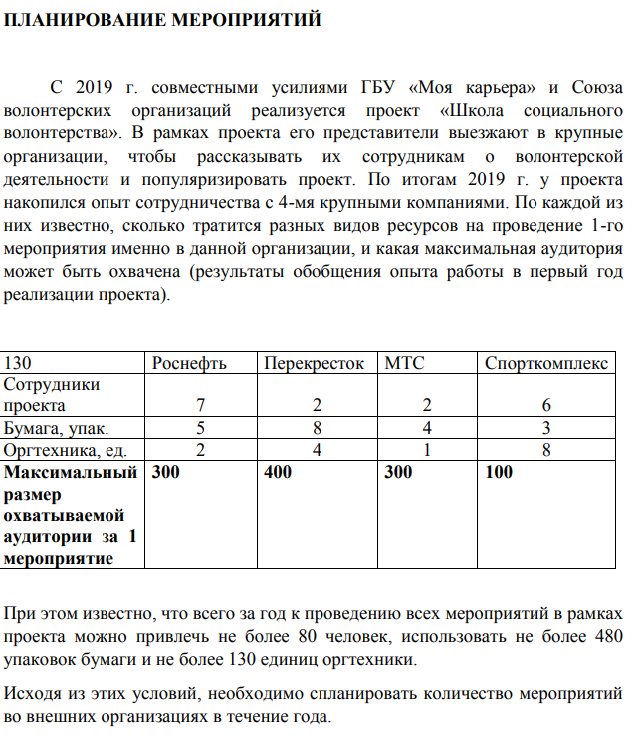
 | Роснефть | Перекрёсток | МТС | Спорткомплекс
Сотрудники проекта | 7 | 2 | 2 | 6
Бумага, упк | 5 | 8 | 4 | 3
Оргтехника, ед | 2 | 4 | 1 | 8
Макс. размер аудитории за 1 мероприятие | 300 | 400 | 300 | 100

Кол-во | 0 | 30 | 10 | 0
Охват за кол-во | 15000
Сотрудники: | 80 | <=80
Бумага: | 280 | <=480
Оргтехника: | 130 | <=130

